Test cases
Item Test | Software Testing
Test requirement | Ensure that all features listed below work properly without any errors when using the below browsers. - Edge in latest version - Google Chrome in latest version
Tester | Phan Thanh Việt
Pass | Fail | NT | N/A | Number of Test cases
17 | 15 | 2 | 0 | 34
% | % | % | %

ID | Test Case Description | Pre-condition | Test Case Procedure | Expected Output | Result | Test date | Tester | Note
 | 1.1. Đăng kí ứng viên
[Software Testing-1] | Kiểm tra thông báo khi tiến hành đăng kí ứng viên thành công | URL trang tìm việc để thực hiện kiểm API Đã cài đặt Postman Form Data | 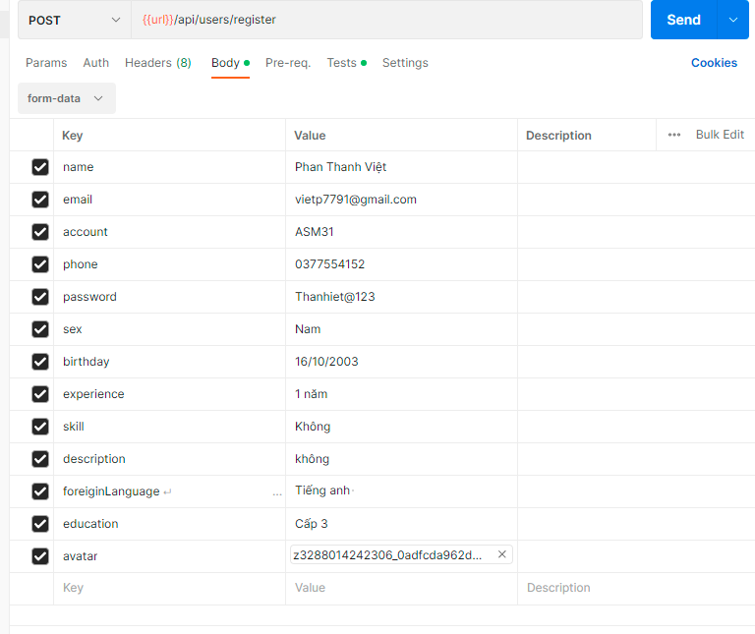 1.Tạo mới 1 request - Chọn method: POST - Nhập: {{url}}/users/register 2.Nhấn [body] - Chọn [Form Data] - Điền form như ảnh: 3. Chọn [Test] - Viết test scripts: pm.test("Đăng kí tài khoản thành công", function () { pm.response.to.have.status(201); }); pm.test("Đã xảy ra lỗi khi đăng kí", function () { pm.response.to.have.status(500); }); 4. Nhấn [Send] | Đăng kí thành công Kết quả trả về: Status:201 Created | Pass | 2023-05-23 | Phan Thanh Việt
[Software Testing-2] | Kiểm tra thông báo khi tiến hành đăng kí ứng viên không công khi để trống 1 trường bắt buộc name | URL trang tìm việc để thực hiện kiểm API Đã cài đặt Postman Form Data | 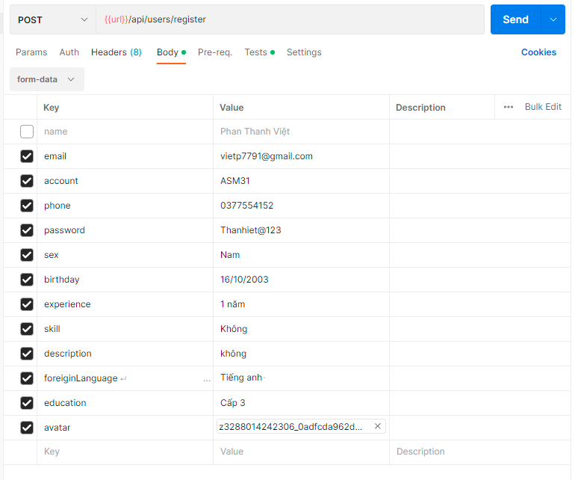 1.Tạo mới 1 request - Chọn method: POST - Nhập: {{url}}/users/register 2.Nhấn [body] - Chọn [Form Data] - Điền form như ảnh: 3. Chọn [Test] - Viết test scripts: pm.test("Đăng kí tài khoản thành công", function () { pm.response.to.have.status(201); }); pm.test("Đã xảy ra lỗi khi đăng kí", function () { pm.response.to.have.status(500); }); 4. Nhấn [Send] | Đăng kí thất bại Kết quả trả về: Status: 500 internal Sever Error | Fail | 2023-05-23 | Phan Thanh Việt | Bug_API_1
[Software Testing-3] | Kiểm tra thông báo khi tiến hành đăng kí ứng viên không công khi để trống toàn bộ cái trường | URL trang tìm việc để thực hiện kiểm API Đã cài đặt Postman Form Data | 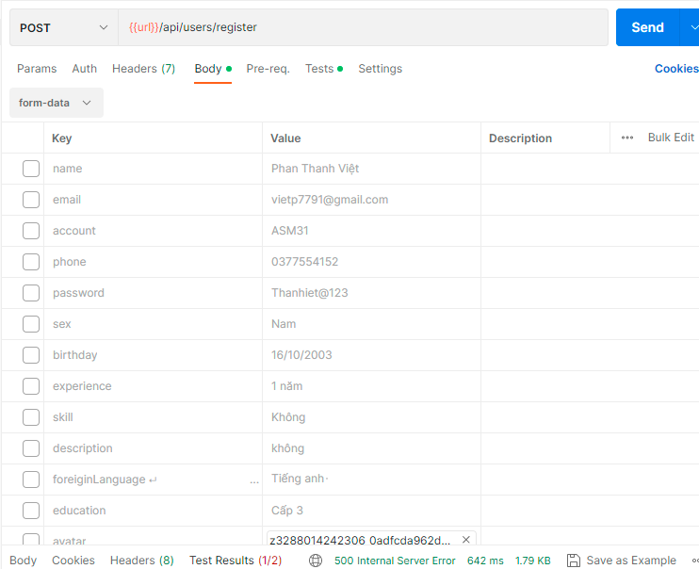 1.Tạo mới 1 request - Chọn method: POST - Nhập: {{url}}/users/register 2.Nhấn [body] - Chọn [Form Data] - Điền form như ảnh: 3. Chọn [Test] - Viết test scripts: pm.test("Đăng kí tài khoản thành công", function () { pm.response.to.have.status(201); }); pm.test("Đã xảy ra lỗi khi đăng kí", function () { pm.response.to.have.status(500); }); 4. Nhấn [Send] |  | Pass | 2023-05-23 | Phan Thanh Việt
 | Kiểm tra thông báo khi tiến hành đăng kí ứng viên không công khi nhập mật khẩu không đúng định dạng không đủ 8 kí tự (tối thiểu 8 kí tự bao gồm in hoa, thường và chữ số) | URL trang tìm việc để thực hiện kiểm API Đã cài đặt Postman Form Data | 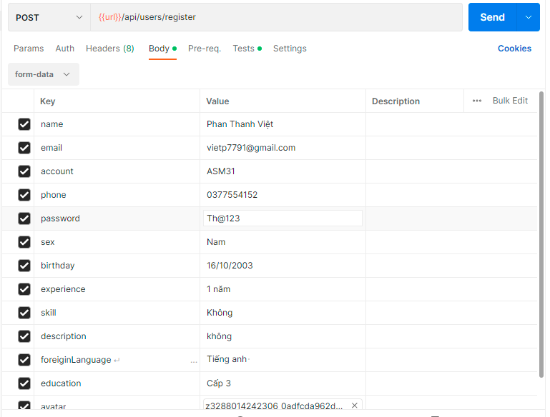 1.Tạo mới 1 request - Chọn method: POST - Nhập: {{url}}/users/register 2.Nhấn [body] - Chọn [Form Data] - Điền form như ảnh: 3. Chọn [Test] - Viết test scripts: pm.test("Đăng kí tài khoản thành công", function () { pm.response.to.have.status(201); }); pm.test("Đã xảy ra lỗi khi đăng kí", function () { pm.response.to.have.status(500); }); 4. Nhấn [Send] |  | Pass | 2023-05-23 | Phan Thanh Việt
 | 2. Đăng nhập dành cho ứng viên
[Software Testing-5] | Kiểm tra kết quả trả về khi đăng nhập đúng Usename và password | Đã đăng kí thành công | 1.Tạo mới 1 request - Chọn method: POST - Nhập: {{url}}/users/login 2.Nhấn [body], chọn [Raw], chọn JSON, nhập: { "account" : "asm3", "password" :"Thanhviet@123" } 3. Chọn [Test] - Viết test scripts: sg = "Đăng nhập thành công"; if(pm.response.code === 200){ reqBody = JSON.parse(pm.request.body.raw); const resultJson = pm.response.json(); token = resultJson.token; pm.environment.set("Ftoken",resultJson.token) pm.test("Đăng nhập thành công",function(){ pm.expect(resultJson.message).to.eql(msg); pm.expect(resultJson.user.account).to.eql(reqBody.account) }); } 4. Nhấn [Send] | Đăng nhập thành công Kết quả trả về: - Status: 200 OK - Message: Đăng nhập thành công | Fail | 2023-05-23 | Phan Thanh Việt | Bug_API_2
[Software Testing-6] | Kiểm tra kết quả trả về khi đăng nhập sai khi Usename không tồn tại và password đúng | Đã đăng kí thành công | 1.Tạo mới 1 request - Chọn method: POST - Nhập: {{url}}/users/login 2.Nhấn [body], chọn [Raw], chọn JSON, nhập: { "account" : "vietcony", "password" :"Thanhviet@123" } 3. Chọn [Test] - Viết test scripts: pm.test("Tài khoản người dùng không tồn tại", function () { pm.response.to.have.status(404); pm.expect(JSON.stringify(pm.response.json())).to.include("message"); }); 4. Nhấn [Send] | Tài khoản người dùng không tồn tại Kết quả trả về: - Status: 404 NotFound - Message: Tài khoản người đùng không tồn tại | Pass | 2023-05-23 | Phan Thanh Việt
[Software Testing-6] | Kiểm tra kết quả trả về khi đăng nhập sai khi Usename bỏ trống và password đúng | Đã đăng kí thành công | 1.Tạo mới 1 request - Chọn method: POST - Nhập: {{url}}/users/login 2.Nhấn [body], chọn [Raw], chọn JSON, nhập: { "account" : "", "password" :"Thanhviet@123" } 3. Chọn [Test] - Viết test scripts: pm.test("Tài khoản người dùng không tồn tại", function () { pm.response.to.have.status(400); pm.expect(JSON.stringify(pm.response.json())).to.include("message"); }); 4. Nhấn [Send] | Tài khoản người dùng không tồn tại Kết quả trả về: - Status: 400 BadRequest - Message: Tài khoản người đùng không tồn tại | Pass | 2023-05-23 | Phan Thanh Việt
[Software Testing-7] | Kiểm tra kết quả trả về khi đăng nhập sai khi Usename đúng và password sai | Đã đăng kí thành công | 1.Tạo mới 1 request - Chọn method: POST - Nhập: {{url}}/users/login 2.Nhấn [body], chọn [Raw], chọn JSON, nhập: { "account" : "", "password" :"Thanhviet@124" } 3. Chọn [Test] - Viết test scripts: pm.test("Tài khoản người dùng không tồn tại", function () { pm.response.to.have.status(400); pm.expect(JSON.stringify(pm.response.json())).to.include("message"); }); 4. Nhấn [Send] | Tài khoản người dùng không tồn tại Kết quả trả về: - Status: 400 BadRequest - Message: Tài khoản người đùng không tồn tại | Pass | 2023-05-24 | Phan Thanh Việt
[Software Testing-8] | Kiểm tra kết quả trả về khi đăng nhập sai khi Usename đúng và password để trống | Đã đăng kí thành công | 1.Tạo mới 1 request - Chọn method: POST - Nhập: {{url}}/users/login 2.Nhấn [body], chọn [Raw], chọn JSON, nhập: { "account" : "asm3", "password" :"" } 3. Chọn [Test] - Viết test scripts: pm.test("Tài khoản người dùng không tồn tại", function () { pm.response.to.have.status(400); pm.expect(JSON.stringify(pm.response.json())).to.include("message"); }); 4. Nhấn [Send] | Tài khoản người dùng không tồn tại Kết quả trả về: - Status: 404 NotFound - Message: Tài khoản người đùng không tồn tại | Pass | 2023-05-24 | Phan Thanh Việt
[Software Testing-9] | Kiểm tra kết quả trả về khi đăng nhập sai khi Usename đúng và password sai nhập 7 kí tự | Đã đăng kí thành công | 1.Tạo mới 1 request - Chọn method: POST - Nhập: {{url}}/users/login 2.Nhấn [body], chọn [Raw], chọn JSON, nhập: { "account" : "asm3", "password" :"Thanh@1" } 3. Chọn [Test] - Viết test scripts: pm.test("Mật khẩu không hợp lệ, mật khẩu phải tối thiểu 8 kí tự, bao gồm chữ hoa, thường, số", function () { pm.response.to.have.status(400); pm.expect(JSON.stringify(pm.response.json())).to.include("message"); }); 4. Nhấn [Send] | Mật khẩu không hợp lệ, mật khẩu phải tối thiểu 8 kí tự, bao gồm chữ hoa, thường, số Kết quả trả về: - Status: 400 BadRequest - Message: Mật khẩu không hợp lệ, mật khẩu phải tối thiểu 8 kí tự, bao gồm chữ hoa, thường, số | Pass | 2023-05-24 | Phan Thanh Việt
[Software Testing-10] | Kiểm tra kết quả trả về khi đăng nhập sai khi Usename đúng và password sai nhập toàn chữ cái in hoa | Đã đăng kí thành công | 1.Tạo mới 1 request - Chọn method: POST - Nhập: {{url}}/users/login 2.Nhấn [body], chọn [Raw], chọn JSON, nhập: { "account" : "asm3", "password" :"Thanh@1" } 3. Chọn [Test] - Viết test scripts: pm.test("Mật khẩu không hợp lệ, mật khẩu phải tối thiểu 8 kí tự, bao gồm chữ hoa, thường, số", function () { pm.response.to.have.status(400); pm.expect(JSON.stringify(pm.response.json())).to.include("message"); }); 4. Nhấn [Send] | Mật khẩu không hợp lệ, mật khẩu phải tối thiểu 8 kí tự, bao gồm chữ hoa, thường, số Kết quả trả về: - Status: 400 BadRequest - Message: Mật khẩu không hợp lệ, mật khẩu phải tối thiểu 8 kí tự, bao gồm chữ hoa, thường, số | Pass | 2023-05-24 | Phan Thanh Việt
[Software Testing-11] | Kiểm tra kết quả trả về khi đăng nhập sai khi Usename đúng và password sai nhập toàn chữ cái in thường | Đã đăng kí thành công | 1.Tạo mới 1 request - Chọn method: POST - Nhập: {{url}}/users/login 2.Nhấn [body], chọn [Raw], chọn JSON, nhập: { "account" : "asm3", "password" :"Thanh@1" } 3. Chọn [Test] - Viết test scripts: pm.test("Mật khẩu không hợp lệ, mật khẩu phải tối thiểu 8 kí tự, bao gồm chữ hoa, thường, số", function () { pm.response.to.have.status(400); pm.expect(JSON.stringify(pm.response.json())).to.include("message"); }); 4. Nhấn [Send] | Mật khẩu không hợp lệ, mật khẩu phải tối thiểu 8 kí tự, bao gồm chữ hoa, thường, số Kết quả trả về: - Status: 404 NotFound - Message: Mật khẩu không hợp lệ, mật khẩu phải tối thiểu 8 kí tự, bao gồm chữ hoa, thường, số | Pass | 2023-05-24 | Phan Thanh Việt
[Software Testing-12] | Kiểm tra kết quả trả về khi đăng nhập sai khi Usename đúng và password sai nhập toàn chữ số | Đã đăng kí thành công | 1.Tạo mới 1 request - Chọn method: POST - Nhập: {{url}}/users/login 2.Nhấn [body], chọn [Raw], chọn JSON, nhập: { "account" : "asm3", "password" :"Thanh@1" } 3. Chọn [Test] - Viết test scripts: pm.test("Mật khẩu không hợp lệ, mật khẩu phải tối thiểu 8 kí tự, bao gồm chữ hoa, thường, số", function () { pm.response.to.have.status(400); pm.expect(JSON.stringify(pm.response.json())).to.include("message"); }); 4. Nhấn [Send] | Mật khẩu không hợp lệ, mật khẩu phải tối thiểu 8 kí tự, bao gồm chữ hoa, thường, số Kết quả trả về: - Status: 400 BadRequest - Message: Mật khẩu không hợp lệ, mật khẩu phải tối thiểu 8 kí tự, bao gồm chữ hoa, thường, số | Pass | 2023-05-24 | Phan Thanh Việt
 | 3.Đăng nhập cho nhà tuyển dụng
[Software Testing-14] | Kiểm tra kết quả trả về khi đăng nhập đúng Usename và password | Đã đăng kí thành công | 1.Tạo mới 1 request - Chọn method: POST - Nhập: {{url}}/api/company/login-company 2.Nhấn [body], chọn [Raw], chọn JSON, nhập: { "account" : "asm3ntd", "password" :"Phanviet@!123" } 3. Chọn [Test] const resultJson = pm.response.json(); token = resultJson.token; pm.environment.set("Ftoken",resultJson.token) pm.test("Đăng nhập thành công",function(){ pm.expect(resultJson.message).to.eql(msg); pm.expect(resultJson.user.account).to.eql(reqBody.account) }); } 4. Nhấn [Send] | Đăng nhập thành công Kết quả trả về: - Status: 200 OK - Message: Đăng nhập thành công | Pass | 2023-05-24 | Phan Thanh Việt
[Software Testing-15] | Kiểm tra kết quả trả về khi đăng nhập sai khi Usename không tồn tại và password đúng | Đã đăng kí thành công | 1.Tạo mới 1 request - Chọn method: POST - Nhập: {{url}}/api/company/login-company 2.Nhấn [body], chọn [Raw], chọn JSON, nhập: { "account" : "asm2ntd", "password" :"Phanviet@!123" } 3. Chọn [Test] - Viết test scripts: pm.test("Tài khoản người dùng không tồn tại", function () { pm.response.to.have.status(404); pm.expect(JSON.stringify(pm.response.json())).to.include("message"); }); 4. Nhấn [Send] | Tài khoản người dùng không tồn tại Kết quả trả về: - Status: 404 NotFound - Message: Tài khoản người đùng không tồn tại | Fail | 2023-05-24 | Phan Thanh Việt | Bug_API_3
[Software Testing-15] | Kiểm tra kết quả trả về khi đăng nhập sai khi Usename bỏ trống và password đúng | Đã đăng kí thành công | 1.Tạo mới 1 request - Chọn method: POST - Nhập: {{url}}/api/company/login-company 2.Nhấn [body], chọn [Raw], chọn JSON, nhập: { "account" : "", "password" :"Phanviet@!123" } 3. Chọn [Test] - Viết test scripts: pm.test("Tài khoản người dùng không tồn tại", function () { pm.response.to.have.status(400); pm.expect(JSON.stringify(pm.response.json())).to.include("message"); }); 4. Nhấn [Send] | Tài khoản người dùng không tồn tại Kết quả trả về: - Status: 400 BadRequest - Message: Tài khoản người đùng không tồn tại | Fail | 2023-05-24 | Phan Thanh Việt | Bug_API_4
[Software Testing-16] | Kiểm tra kết quả trả về khi đăng nhập sai khi Usename đúng và password sai | Đã đăng kí thành công | 1.Tạo mới 1 request - Chọn method: POST - Nhập: {{url}}/api/company/login-company 2.Nhấn [body], chọn [Raw], chọn JSON, nhập: { "account" : "asm3ntd", "password" :"Phanhviet@!123" } 3. Chọn [Test] - Viết test scripts: pm.test("Mật khẩu không hợp lệ, mật khẩu phải tối thiểu 8 kí tự, bao gồm chữ hoa, thường, số", function () { pm.response.to.have.status(400); pm.expect(JSON.stringify(pm.response.json())).to.include("message"); }); 4. Nhấn [Send] | Mật khẩu không hợp lệ, mật khẩu phải tối thiểu 8 kí tự, bao gồm chữ hoa, thường, số Kết quả trả về: - Status: 400 BadRequest - Message: Mật khẩu không hợp lệ, mật khẩu phải tối thiểu 8 kí tự, bao gồm chữ hoa, thường, số | Pass | 2023-05-24 | Phan Thanh Việt
[Software Testing-17] | Kiểm tra kết quả trả về khi đăng nhập sai khi Usename đúng và password để trống | Đã đăng kí thành công | 1.Tạo mới 1 request - Chọn method: POST - Nhập: {{url}}/api/company/login-company 2.Nhấn [body], chọn [Raw], chọn JSON, nhập: { "account" : "asm3ntd", "password" :"" } 3. Chọn [Test] - Viết test scripts: pm.test("Mật khẩu không hợp lệ, mật khẩu phải tối thiểu 8 kí tự, bao gồm chữ hoa, thường, số", function () { pm.response.to.have.status(400); pm.expect(JSON.stringify(pm.response.json())).to.include("message"); }); 4. Nhấn [Send] | Mật khẩu không hợp lệ, mật khẩu phải tối thiểu 8 kí tự, bao gồm chữ hoa, thường, số Kết quả trả về: - Status: 400 BadRequest - Message: Mật khẩu không hợp lệ, mật khẩu phải tối thiểu 8 kí tự, bao gồm chữ hoa, thường, số | Fail | 2023-05-24 | Phan Thanh Việt | Bug_API_5
[Software Testing-18] | Kiểm tra kết quả trả về khi đăng nhập sai khi Usename đúng và password sai nhập 7 kí tự | Đã đăng kí thành công | 1.Tạo mới 1 request - Chọn method: POST - Nhập: {{url}}/api/company/login-company 2.Nhấn [body], chọn [Raw], chọn JSON, nhập: { "account" : "asm3ntd", "password" :"Ph@!123" } 3. Chọn [Test] - Viết test scripts: pm.test("Mật khẩu không hợp lệ, mật khẩu phải tối thiểu 8 kí tự, bao gồm chữ hoa, thường, số", function () { pm.response.to.have.status(400); pm.expect(JSON.stringify(pm.response.json())).to.include("message"); }); 4. Nhấn [Send] | Mật khẩu không hợp lệ, mật khẩu phải tối thiểu 8 kí tự, bao gồm chữ hoa, thường, số Kết quả trả về: - Status: 400 BadRequest - Message: Mật khẩu không hợp lệ, mật khẩu phải tối thiểu 8 kí tự, bao gồm chữ hoa, thường, số | Fail | 2023-05-24 | Phan Thanh Việt | Bug_API_6
[Software Testing-19] | Kiểm tra kết quả trả về khi đăng nhập sai khi Usename đúng và password sai nhập toàn chữ cái in hoa | Đã đăng kí thành công | 1.Tạo mới 1 request - Chọn method: POST - Nhập: {{url}}/api/company/login-company 2.Nhấn [body], chọn [Raw], chọn JSON, nhập: { "account" : "asm3ntd", "password" :"PHANVIETt@!123" } 3. Chọn [Test] - Viết test scripts: pm.test("Mật khẩu không hợp lệ, mật khẩu phải tối thiểu 8 kí tự, bao gồm chữ hoa, thường, số", function () { pm.response.to.have.status(400); pm.expect(JSON.stringify(pm.response.json())).to.include("message"); }); 4. Nhấn [Send] | Mật khẩu không hợp lệ, mật khẩu phải tối thiểu 8 kí tự, bao gồm chữ hoa, thường, số Kết quả trả về: - Status: 400 BadRequest - Message: Mật khẩu không hợp lệ, mật khẩu phải tối thiểu 8 kí tự, bao gồm chữ hoa, thường, số | Fail | 2023-05-24 | Phan Thanh Việt | Bug_API_7
[Software Testing-20] | Kiểm tra kết quả trả về khi đăng nhập sai khi Usename đúng và password sai nhập toàn chữ cái in thường | Đã đăng kí thành công | 1.Tạo mới 1 request - Chọn method: POST - Nhập: {{url}}/api/company/login-company 2.Nhấn [body], chọn [Raw], chọn JSON, nhập: { "account" : "asm3ntd", "password" :"phanviet@!123" } 3. Chọn [Test] - Viết test scripts: pm.test("Mật khẩu không hợp lệ, mật khẩu phải tối thiểu 8 kí tự, bao gồm chữ hoa, thường, số", function () { pm.response.to.have.status(400); pm.expect(JSON.stringify(pm.response.json())).to.include("message"); }); 4. Nhấn [Send] | Mật khẩu không hợp lệ, mật khẩu phải tối thiểu 8 kí tự, bao gồm chữ hoa, thường, số Kết quả trả về: - Status: 400 BadRequest - Message: Mật khẩu không hợp lệ, mật khẩu phải tối thiểu 8 kí tự, bao gồm chữ hoa, thường, số | Fail | 2023-05-24 | Phan Thanh Việt | Bug_API_8
[Software Testing-21] | Kiểm tra kết quả trả về khi đăng nhập sai khi Usename đúng và password sai nhập toàn chữ số | Đã đăng kí thành công | 1.Tạo mới 1 request - Chọn method: POST - Nhập: {{url}}/api/company/login-company 2.Nhấn [body], chọn [Raw], chọn JSON, nhập: { "account" : "asm3ntd", "password" :"12345678" } 3. Chọn [Test] - Viết test scripts: pm.test("Mật khẩu không hợp lệ, mật khẩu phải tối thiểu 8 kí tự, bao gồm chữ hoa, thường, số", function () { pm.response.to.have.status(400); pm.expect(JSON.stringify(pm.response.json())).to.include("message"); }); 4. Nhấn [Send] | Mật khẩu không hợp lệ, mật khẩu phải tối thiểu 8 kí tự, bao gồm chữ hoa, thường, số Kết quả trả về: - Status: 400 BadRequest - Message: Mật khẩu không hợp lệ, mật khẩu phải tối thiểu 8 kí tự, bao gồm chữ hoa, thường, số | Fail | 2023-05-24 | Phan Thanh Việt | Bug_API_9
 | 4.Lấy danh sách công việc |  |  |  |  | 2023-05-24
[Software Testing-23] | Kiểm tra lấy danh sách công việc | Ứng viên đăng nhập thành công Đã cài đặt Postman | 1.Tạo mới 1 request - Chọn method: GET - Nhập: {{url}}/work/list-work 2.Chọn [Test] - Viết test scripts: pm.test("Lấy thành công danh sách công việc", function () { pm.response.to.have.status(200); }); pm.test("Có lỗi khi lấy danh sách", function () { pm.response.to.have.status(500); }); 3. Nhấn [Send] | Lấy thành công danh sách công việc Status: 200 OK | Pass | 2023-05-24 | Phan Thanh Việt
 | 5. Lấy thông tin User hiện tại
[Software Testing-25] | Kiểm tra việc lấy thông tin user thành công | Ứng viên đăng nhập thành công Đã cài đặt Postman | 1.Tạo mới 1 request - Chọn method: GET - Nhập: {{url}}/users/get-information-user 2.Điền token vào header 3. Chọn [Tests] - Viết test scripts: pm.test("Lấy thành công thông tin người dùng", function () { pm.response.to.have.status(200); }); pm.test("Có lỗi trong quá trình lấy dữ liệu.", function () { pm.response.to.have.status(500); }); 4. Nhấn [Send] | Lấy thành công thông tin user Status: 200 OK | Fail | 2023-05-24 | Phan Thanh Việt | Bug_API_10
[Software Testing-25] | Kiểm tra việc lấy thông tin user thất bại do chưa đăng nhập | Đã cài đặt Postman | 1.Tạo mới 1 request - Chọn method: GET - Nhập: {{url}}/users/get-information-user 2.Trong header bỏ trống token 3. Chọn [Tests] - Viết test scripts: pm.test("Chưa đăng nhập", function () { pm.response.to.have.status(403); }); 4. Nhấn [Send] | Lấy thông tin user thất bại do chưa đăng nhập Status: 403 Forbidden | Pass | 2023-05-24 | Phan Thanh Việt
 | 6. Lấy danh sách các ứng viên
[Software Testing-26] | Kiểm tra việc lấy thông tin user thành công | Ứng viên đăng nhập thành công Đã cài đặt Postman | 1.Tạo mới 1 request - Chọn method: GET - Nhập: {{url}}/api/work-user/get-all-admin 2.Điền token vào header 3. Chọn [Tests] - Viết test scripts: pm.test("Lấy thành công thông tin người dùng", function () { pm.response.to.have.status(200); }); pm.test("Có lỗi trong quá trình lấy dữ liệu.", function () { pm.response.to.have.status(500); }); 4. Nhấn [Send] | Lấy thành công thông tin user Status: 200 OK | Pass | 2023-05-24 | Phan Thanh Việt
[Software Testing-27] | Kiểm tra việc lấy thông tin user thất bại do chưa đăng nhập | Đã cài đặt Postman | 1.Tạo mới 1 request - Chọn method: GET - Nhập: {{url}}/api/work-user/get-all-admin 2.Trong header bỏ trống token 3. Chọn [Tests] - Viết test scripts: pm.test("Forbidden", function () { pm.response.to.have.status(403); }); 4. Nhấn [Send] | Lấy thông tin user thất bại do chưa đăng nhập Status: 403 Forbidden | Fail | 2023-05-24 | Phan Thanh Việt | Bug_API_11
 | 7.Ứng tuyển
[Software Testing-28] | Kiểm tra việc ứng tuyển thành công | Đã cài đặt Postman | 1.Tạo mới 1 request -Chọn method: POST -Nhập:{{url}}/application/create-application 2.Điền token vào header 3.Chọn [Tests] -Viết Test scripts: pm.test("Ứng tuyển thành công", function () { pm.response.to.have.status(200); }); 4.Chọn [Send]. | Ứng tuyển thành công Status: 200 OK | Fail | 2023-05-24 | Phan Thanh việt | Bug_API_12
[Software Testing-28] | Kiểm tra việc ứng tuyển thất bại do chưa đăng nhập | Đã cài đặt Postman | 1.Tạo mới 1 request - Chọn method: POST - Nhập: {{url}}/application/create-application 2.Điền thông tin: - Phần header: để trống token - Phần body, tại form data, nhập "jobId": 1 3. Chọn [Tests] - Viết test scripts: pm.test("Ứng tuyển thất bại do chưa đăng nhập", function () { pm.response.to.have.status(403); }); 4. Nhấn [Send] | Ứng tuyển thất bại do chưa đăng nhập Status: 403 Forbidden | Pass | 2023-05-24
[Software Testing-29] | Kiểm tra việc ứng tuyển thất bại do chưa nhập id công việc muốn ứng tuyển | Đã cài đặt Postman | 1.Tạo mới 1 request - Chọn method: POST - Nhập: {{url}}/application/create-application 2.Điền thông tin: - Phần header: để trống token - Phần body, tại form data, nhập "jobId": 3. Chọn [Tests] - Viết test scripts: pm.test("Ứng tuyển thất bại do chưa đăng nhập", function () { pm.response.to.have.status(403); }); 4. Nhấn [Send] | Ứng tuyển thất bại do chưa nhập id công việc muốn ứng tuyển Status: 403 Forbidden | Fail | 2023-05-24 |  | Bug_API_13
 | 8. Lấy danh sách các công ty
[Software Testing-31] | Kiểm tra việc lấy danh sách các công ty | Đăng nhập thành công Đã cài đặt Postman | 1.Tạo mới 1 request - Chọn method: GET - Nhập: {{url}}/company/getAllCompany 2.Chọn [Tests] - Viết test scripts: pm.test("Lấy thành công danh sách các công ty", function () { pm.response.to.have.status(200); }); pm.test("Có lỗi trong quá trình lấy dữ liệu", function () { pm.response.to.have.status(500); }); 4. Nhấn [Send] | Lấy thành công danh sách các công ty Status: 200 OK | Fail | 2023-05-24 | Phan Thanh Việt | Bug_API_14
 | 9. Lấy danh sách các đơn ứng tuyển
[Software Testing-32] | Kiểm tra việc lấy danh sách các đơn ứng tuyển | Đăng nhập thành công Đã cài đặt Postman | 1.Tạo mới 1 request - Chọn method: GET - Nhập: {{url}}/application/getall-application 2.Chọn [Tests] - Viết test scripts: pm.test("Lấy thành công danh sách các đơn ứng tuyển", function () { pm.response.to.have.status(200); }); pm.test("Có lỗi trong quá trình lấy dữ liệu", function () { pm.response.to.have.status(500); }); 4. Nhấn [Send] | Lấy thành công danh sách các đơn ứng tuyển Status: 200 OK | Untested | 2023-05-24 | Phan Thanh Việt | lỗi sever
 | 10. Lấy danh sách các User |  |  |  |  |  |  | z
[Software Testing-33] | Kiểm tra việc lấy danh sách các User | Đăng nhập thành công Đã cài đặt Postman | 1.Tạo mới 1 request - Chọn method: GET - Nhập: {{url}}/users/getAllUsers 2.Chọn [Tests] - Viết test scripts: pm.test("Lấy thành công danh sách các User", function () { pm.response.to.have.status(200); }); pm.test("Có lỗi trong quá trình lấy dữ liệu", function () { pm.response.to.have.status(500); }); 4. Nhấn [Send] | Lấy thành công danh sách các User Status: 200 OK | Fail | 2023-05-24 | Phan Thanh Việt | Bug_API_15

